配置清单
配置信息和用量 (Feature & Take Rate) |  |  |  |  |  |  | E281国内项目
 |  |  |  |  |  |  | CM010_E281_启航版_R WD_LHD_CN 标配 | CM010_E281_启航版_R WD_LHD_CN 选配 | CM015_E281_探索版+远航版_R WD_LHD_CN 标配 | CM015_E281_探索版+远航版_R WD_LHD_CN 选配 | CM030_E281_星舰版_R WD_LHD_CN 标配 | CM030_E281_星舰版_R WD_LHD_CN 标配 | CM030_E281_星舰版_R WD_LHD_CN 选配 | 2026/3/10 75.2两驱不带PTC | 2026/3/10 75.2四驱 | 2026/3/10 63.8 | 2026/3/10 52.4 | 3月10日汇总
序号 | 零件包名称 | 零件号 | 零件名称 | 适配导线 | 配置 | 标配/选配 | 52.4 不带PTC 2驱 标配 | 52.4 带PTC 2驱 选配 | 63.8 不带PTC 2驱 标配 | 63.8 带PTC 2驱 选配 | 75.2 不带PTC 2驱 标配 | 75.2 带PTC 2驱 选配 | 75.2 不带PTC 4驱 标配 |  |  |  |  |  |  | 图示
1 | 高压线束 | 6608491523 | 直流母线总成 | 35mm²屏蔽硅胶铝导线（屏蔽层镀锡铜包铝） | 63.8 | S |  |  | 1 | 1 |  |  |  |  |  | 3 |  | 3 | 19 | 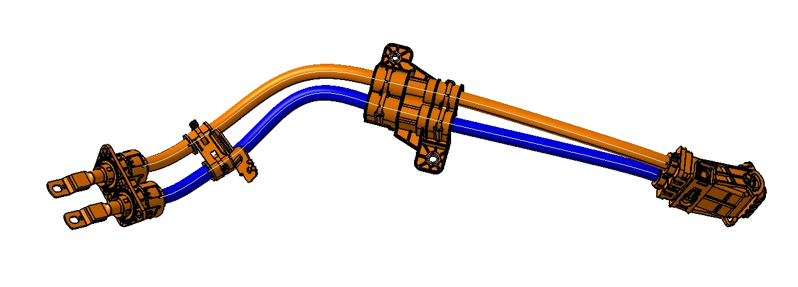
2 | 高压线束 | 6608491524 | 直流母线总成 | 35mm²屏蔽硅胶铝导线（屏蔽层镀锡铜包铝） | 75.2 | S |  |  |  |  | 1 | 1 | 1 | 2 | 3 |  |  | 5 | 11 | 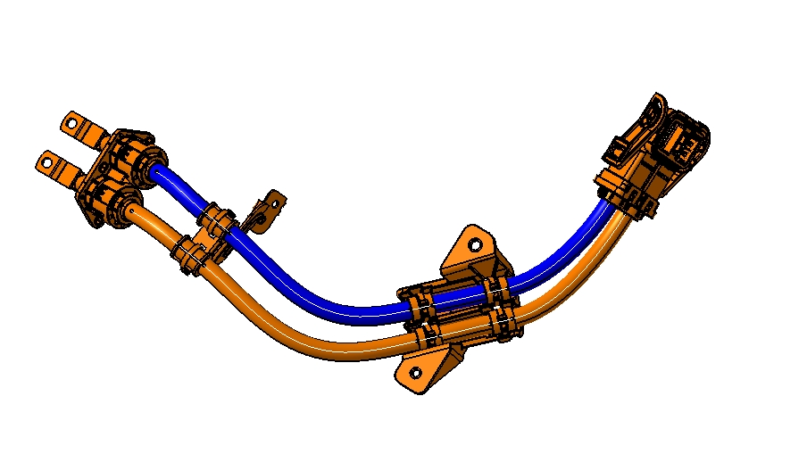
3 | 高压线束 | 6608442962 | 直流母线总成 | 35mm²屏蔽硅胶铝导线（屏蔽层镀锡铜包铝） | 52.4 | S | 1 | 1 |  |  |  |  |  |  |  |  | 4 | 4 | 4 | 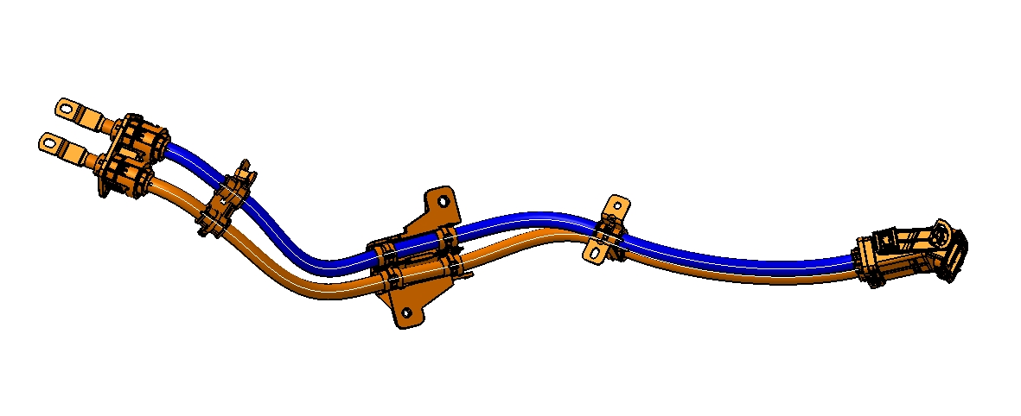
4 | 高压线束 | 6608442964 | 电动压缩机线束总成 | 4.0mm²屏蔽镀锡铜包铝交联铝导线 | 52.4/63.8/75.2不带PTC | S | 1 |  | 1 |  | 1 |  |  | 2 |  | 3 | 4 | 9 | 31
5 | 高压线束 | 6608442963 | 电动压缩机线束总成 | 4.0mm²屏蔽镀锡铜包铝交联铝导线 | 52.4带PTC | O |  | 1 |  |  |  |  |  |  |  |  |  | 0 |  | 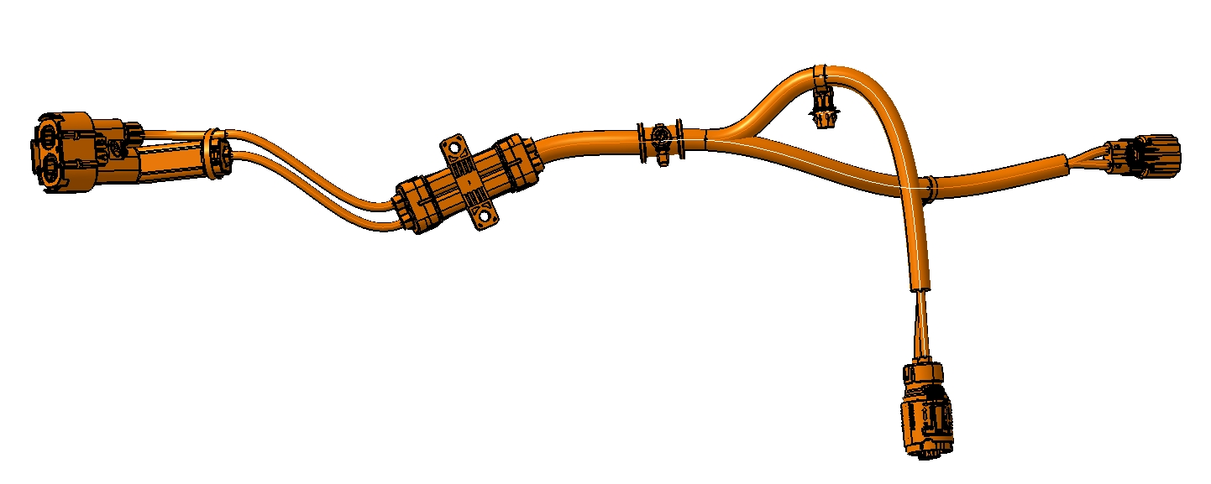
6 | 高压线束 | 6608516992 | 电动压缩机线束总成 | 4.0mm²屏蔽镀锡铜包铝交联铝导线 | 63.8/75.2带PTC | O |  |  |  | 1 |  | 1 |  |  |  |  |  | 0
7 | 高压线束 | 6608519100 | 电动压缩机线束总成 | 4.0mm²屏蔽镀锡铜包铝交联铝导线 | 75.2四驱 | S |  |  |  |  |  |  | 1 |  | 3 |  |  | 3 | 3 | 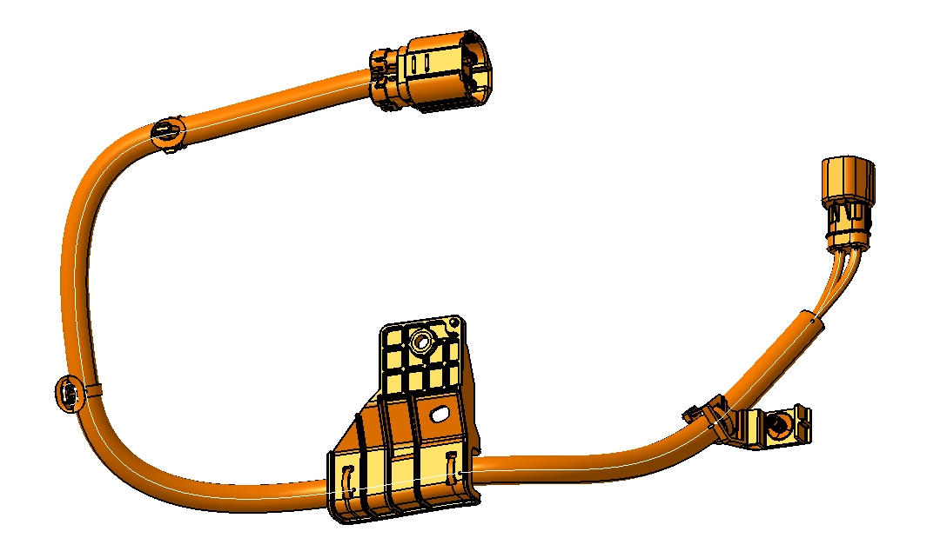
8 | 高压线束 | 6608442966 | 组合式充电插座线束总成 | 120mm²非屏蔽硅胶铝导线 6mm²非屏蔽铝导线 6mm²非屏蔽黄绿铜导线 5mm²非屏蔽黄绿铜导线 | 63.8 | S |  |  | 1 | 1 |  |  |  |  |  | 3 |  | 3 | 19 | 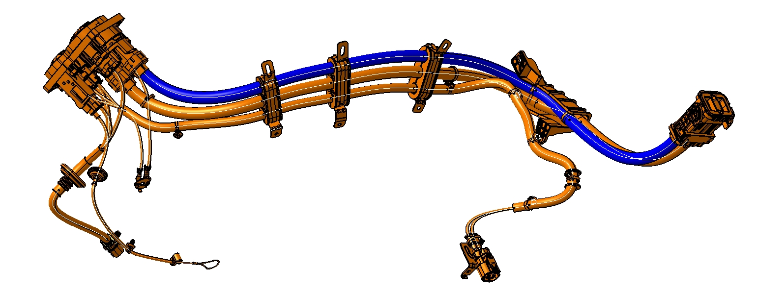
9 | 高压线束 | 6608442965 | 组合式充电插座线束总成 | 120mm²非屏蔽硅胶铝导线 6mm²非屏蔽铝导线 6mm²非屏蔽黄绿铜导线 5mm²非屏蔽黄绿铜导线 | 75.2 | S |  |  |  |  | 1 | 1 | 1 | 2 | 3 |  |  | 5 | 11 | 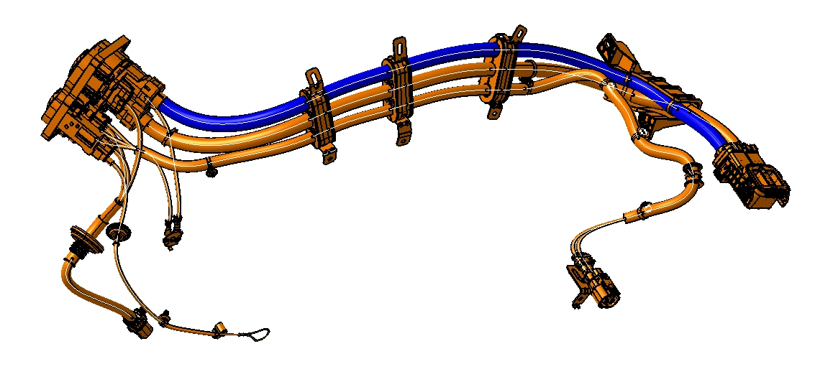
10 | 高压线束 | 6608507680 | 组合式充电插座线束总成 | 120mm²非屏蔽硅胶铝导线 6mm²非屏蔽铝导线 6mm²非屏蔽黄绿铜导线 5mm²非屏蔽黄绿铜导线 | 52.4 | S | 1 | 1 |  |  |  |  |  |  |  |  | 4 | 4 | 4 | 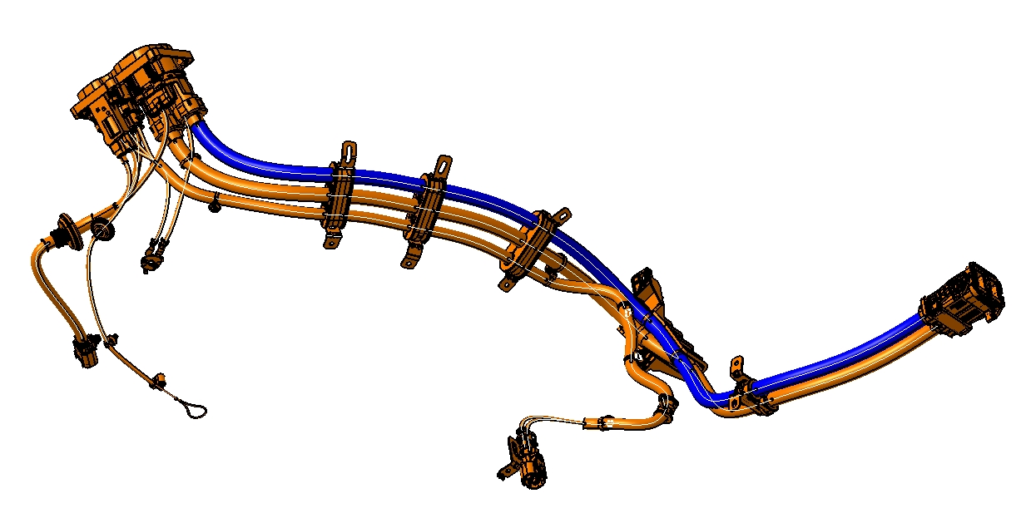
11 | 高压线束 | 6608544875 | 前驱直流母线总成 | 25mm²屏蔽硅胶铜导线（屏蔽层镀锡铜包铝） | 75.2 | S |  |  |  |  |  |  | 1 |  | 3 |  |  | 3 | 3 | 